Chef
Sector Name | Occupation name | Equipment name | Minimum number of equipment required (per batch of 30 trainees) | Unit type | Images
 | Chef | Pandan leaf (optional) |  |  | 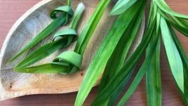
 | Chef | Digestive biscuits |  |  | 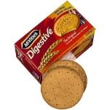
 | Chef | Sweetened condensed milk |  |  | 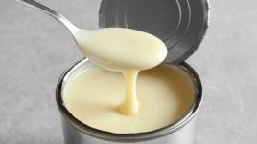
 | Chef | Kaffir lime leaves (optional) |  |  | 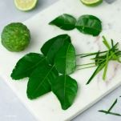
 | Chef | Red curry paste |  |  | 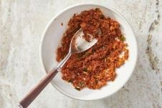
 | Chef | Arborio rice |  |  | 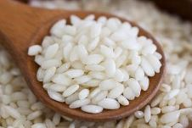
 | Chef | Coconut milk |  |  | 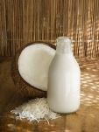
 | Chef | Ground lamb |  |  | 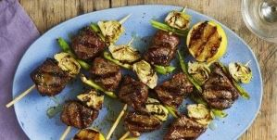
 | Chef | Jareesh (cracked wheat) |  |  | 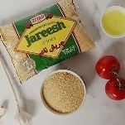
 | Chef | Cornstarch slurry |  |  | 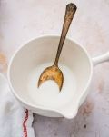
 | Chef | Fish sauce |  |  | 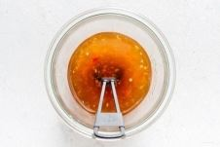
 | Chef | Pineapple juice |  |  | 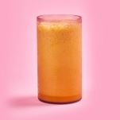
 | Chef | Pineapple chunks |  |  | 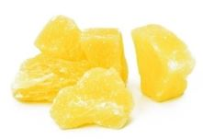
 | Chef | Bamboo shoots |  |  | 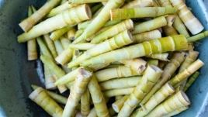
 | Chef | Snow peas |  |  | 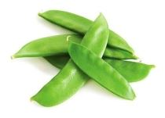
 | Chef | Ketchup |  |  | 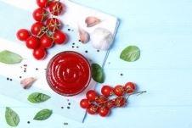
 | Chef | Rice vinegar |  |  | 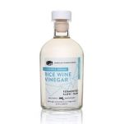
 | Chef | Soy sauce |  |  | 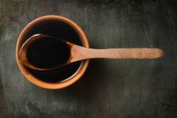
 | Chef | Chili sauce |  |  | 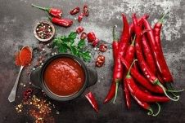
 | Chef | Canned black beans |  |  | 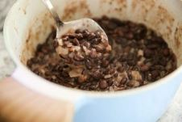
 | Chef | Ground cumin |  |  | 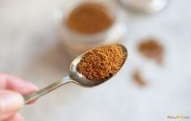
 | Chef | Ground coriander |  |  | 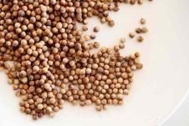
 | Chef | Curry powder |  |  | 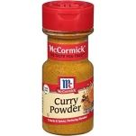
 | Chef | Breadcrumbs |  |  | 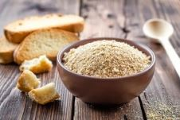
 | Chef | Ghee |  |  | 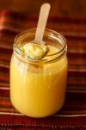
 | Chef | Sesame oil |  |  | 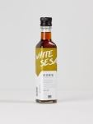
 | Chef | Laminating butter |  |  | 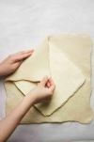
 | Chef | Brown sugar |  |  | 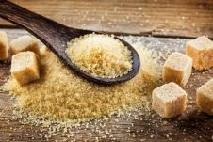
 | Chef | Turmeric powder |  |  | 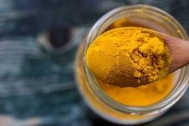
 | Chef | Paprika |  |  | 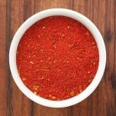
 | Chef | Ground black pepper |  |  | 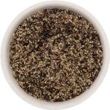
 | Chef | Grated nutmeg |  |  | 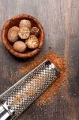
 | Chef | All-purpose flour (maida) |  |  | 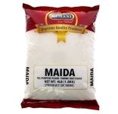
 | Chef | T45 flour |  |  | 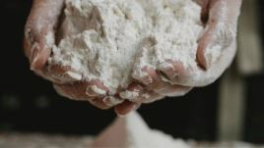
 | Chef | Honey |  |  | 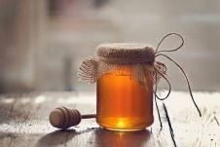
 | Chef | Fresh yeast |  |  | 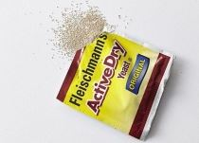
 | Chef | Active dry yeast |  |  | 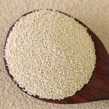
 | Chef | Fine sea salt |  |  | 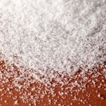
 | Chef | Caster sugar |  |  | 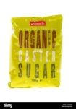
 | Chef | Pastry blender |  |  | 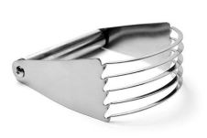
 | Chef | Plastic wrap |  |  | 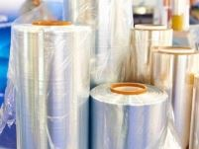
 | Chef | Food processor |  |  | 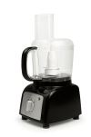
 | Chef | Pastry brush |  |  | 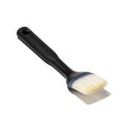
 | Chef | Hand mixer |  |  | 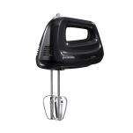
 | Chef | Whisk |  |  | 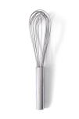
 | Chef | Baking dish |  |  | 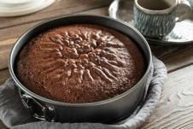
 | Chef | Baking sheet |  |  | 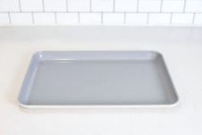
 | Chef | Parchment paper |  |  | 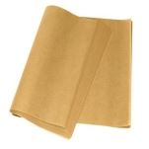
 | Chef | Sharp razor blade or lame (bread scoring tool) |  |  | 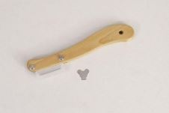
 | Chef | Spray bottle filled with water |  |  | 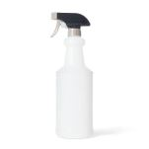
 | Chef | Digital thermometer |  |  | 
 | Chef | Dough scraper |  |  | 
 | Chef | Pastry cutter |  |  | 
 | Chef | Slotted spoon |  |  | 
 | Chef | Kitchen scale |  |  | 
 | Chef | Ladle |  |  | 
 | Chef | Grater |  |  | 
 | Chef | Rolling pin |  |  | 
 | Chef | Stand mixer |  |  | 
 | Chef | Turntable |  |  | 
 | Chef | Ruler |  |  | 
 | Chef | Chef's knife |  |  | 
 | Chef | Cutting board |  |  | 
 | Chef | Oven mitts |  |  | 
 | Chef | Mixing bowl |  |  | 
 | Chef | Measuring cups and spoons |  |  | 
 | Chef | Spatula |  |  | 
 | Chef | Large pot |  |  | 
 | Chef | Skillet or pan |  |  | 
 | Chef | Large skillet or wok |  |  | 
 | Chef | Personal Protective Equipment (PPE) including disposable nitrile gloves, apron, hairnet |  |  | 
 | Chef | Table/rack, kitchen |  |  | 
 | Chef | Oven |  |  | 
 | Chef | Whisk or fork |  |  | 
 | Chef | Olive oil |  |  | 
 | Chef | Sausage |  |  | 
 | Chef | Onion |  |  | 
 | Chef | Celery stalks |  |  | 
 | Chef | Carrots |  |  | 
 | Chef | Garlic |  |  | 
 | Chef | Dried thyme |  |  | 
 | Chef | Dried oregano |  |  | 
 | Chef | Red pepper flakes |  |  | 
 | Chef | Tomatoes |  |  | 
 | Chef | Vegetable broth or chicken broth |  |  | 
 | Chef | Brown lentils |  |  | 
 | Chef | Water |  |  | 
 | Chef | Salt |  |  | 
 | Chef | Freshly ground black pepper |  |  | 
 | Chef | Chopped fresh parsley |  |  | 
 | Chef | Large Dutch oven or heavy-bottomed pot |  |  | 
 | Chef | Can opener |  |  | 
 | Chef | Vegetable knife |  |  | 
 | Chef | Garlic press or microplane |  |  | 
 | Chef | Disposable nitrile gloves |  |  | 
 | Chef | Apron |  |  | 
 | Chef | Hairnet |  |  | 
 | Chef | Table/rack |  |  | 
 | Chef | Kitchen |  |  | 
 | Chef | Cucumber |  |  | 
 | Chef | Plain Greek yogurt or full-fat yogurt |  |  | 
 | Chef | Fresh dill |  |  | 
 | Chef | Fresh mint |  |  | 
 | Chef | Fresh lemon juice |  |  | 
 | Chef | Shallot |  |  | 
 | Chef | Blender |  |  | 
 | Chef | Microplane grater |  |  | 
 | Chef | Strainer |  |  | 
 | Chef | Serving bowls |  |  | 
 | Chef | Chicken |  |  | 
 | Chef | Egg noodles |  |  | 
 | Chef | Skimmer |  |  | 
 | Chef | Stock pot |  |  | 
 | Chef | Unsalted butter |  |  | 
 | Chef | Mixed mushrooms
 | Chef | Heavy cream |  |  | 
 | Chef | Bay leaf |  |  | 
 | Chef | Fresh thyme |  |  | 
 | Chef | Cheesecloth |  |  | 
 | Chef | Fine-mesh strainer |  |  | 
 | Chef | Red wine |  |  | 
 | Chef | Beef broth |  |  | 
 | Chef | Fresh thyme sprigs |  |  | 
 | Chef | Potatoes |  |  | 
 | Chef | Stovetop |  |  | 
 | Chef | Butter knife |  |  | 
 | Chef | Sliced cheddar cheese |  |  | 
 | Chef | Serrated bread knife |  |  | 
 | Chef | Plate |  |  | 
 | Chef | Pita bread |  |  | 
 | Chef | Hummus |  |  | 
 | Chef | Baba ghanoush |  |  | 
 | Chef | Greek yogurt |  |  | 
 | Chef | Red onion |  |  | 
 | Chef | Feta cheese |  |  | 
 | Chef | Kalamata olives |  |  | 
 | Chef | Baby spinach |  |  | 
 | Chef | Romaine lettuce |  |  | 
 | Chef | Serving spoon |  |  | 
 | Chef | Tongs |  |  | 
 | Chef | Smoked salmon |  |  | 
 | Chef | Spreader |  |  | 
 | Chef | Fresh herbs |  |  | 
 | Chef | Chopped chives |  |  | 
 | Chef | Chopped parsley |  |  | 
 | Chef | Chopped cilantro |  |  | 
 | Chef | Fresh herbs (dill, chives) |  |  | 
 | Chef | Thinly sliced red onion |  |  | 
 | Chef | Lemon juice |  |  | 
 | Chef | Dill pickles |  |  | 
 | Chef | Dijon mustard |  |  | 
 | Chef | Mayonnaise |  |  | 
 | Chef | Finely chopped celery |  |  | 
 | Chef | Finely chopped red onion |  |  | 
 | Chef | Celery seed |  |  | 
 | Chef | Apple cider vinegar |  |  | 
 | Chef | Granulated sugar |  |  | 
 | Chef | Egg |  |  | 
 | Chef | Milk |  |  | 
 | Chef | Vanilla extract |  |  | 
 | Chef | Ground cinnamon |  |  | 
 | Chef | Egg mixture |  |  | 
 | Chef | Paper towels |  |  | 
 | Chef | Timer |  |  | 
 | Chef | White vinegar |  |  | 
 | Chef | Small bowls or ramekins |  |  | 
 | Chef | Fine-mesh sieve |  |  | 
 | Chef | Day-old bread |  |  | 
 | Chef | Thick slices of bread |  |  | 
 | Chef | Balsamic vinegar |  |  | 
 | Chef | Parmesan cheese |  |  | 
 | Chef | Baguette or crusty Italian bread |  |  | 
 | Chef | Baguette or Italian bread |  |  | 
 | Chef | Baguette |  |  | 
 | Chef | Day-old rice |  |  | 
 | Chef | Prawns |  |  | 
 | Chef | Frozen peas |  |  | 
 | Chef | Beaten eggs
 | Chef | Oyster sauce |  |  | 
 | Chef | Green onions (scallions) |  |  | 
 | Chef | Ground chicken |  |  | 
 | Chef | Lime juice |  |  | 
 | Chef | Red chili flakes |  |  | 
 | Chef | Deep fryer |  |  | 
 | Chef | Rice paper wrappers |  |  | 
 | Chef | Vermicelli rice noodles |  |  | 
 | Chef | Cooked shrimp |  |  | 
 | Chef | Peanut butter |  |  | 
 | Chef | Sriracha |  |  | 
 | Chef | Button mushrooms |  |  | 
 | Chef | Plain flour |  |  | 
 | Chef | Peanuts |  |  | 
 | Chef | Bean sprouts |  |  | 
 | Chef | Fresh cilantro
 | Chef | Lime wedges |  |  | 
 | Chef | Oyster mushrooms |  |  | 
 | Chef | Grated carrots |  |  | 
 | Chef | Shredded cabbage |  |  | 
 | Chef | Shredded iceberg |  |  | 
 | Chef | Grated cheese |  |  | 
 | Chef | Tongs or spatula
 | Chef | Eggs |  |  | 

